Sheet1
MonAn
String tenQUan;
String idQUan;
String tenMon;
String linkAnh;
long giaMon;
int tinhTrang;

Banner
String id;
String idQuan;
String image;

Restaurant
long id; String name; String diaChi; String sdt;
Chi tiết món ăn

KhachHangActivity
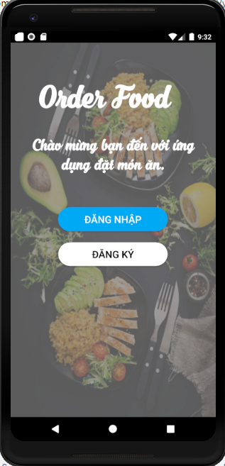
WelCome Page
Login Page

Rating
String name; String restaurentID; String foodID; String rateValue; String comment; String dateTime;
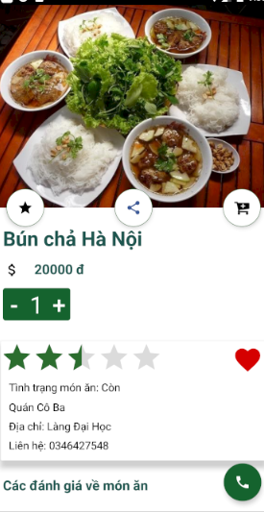
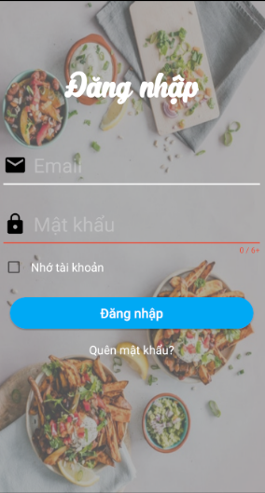
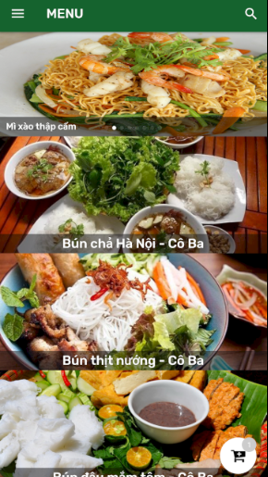
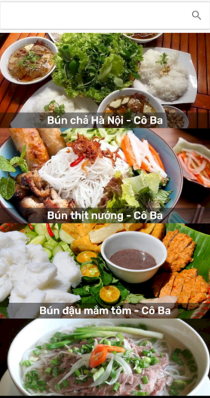
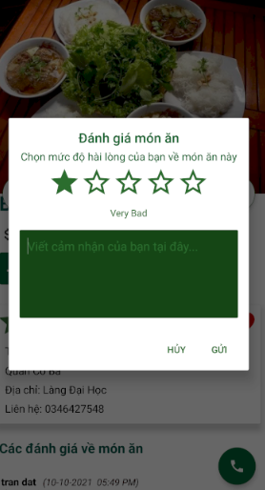

Đánh giá
Tìm kiếm

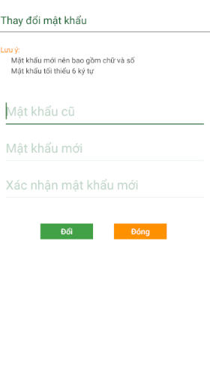
ChangePassActivity
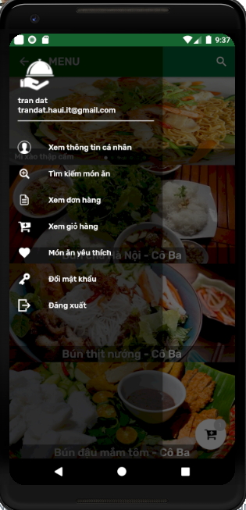
Menu
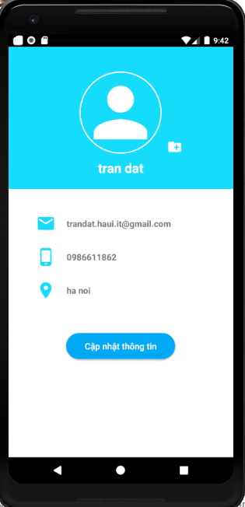
InfoPeresonal Activity
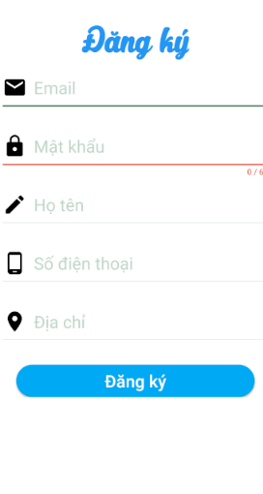
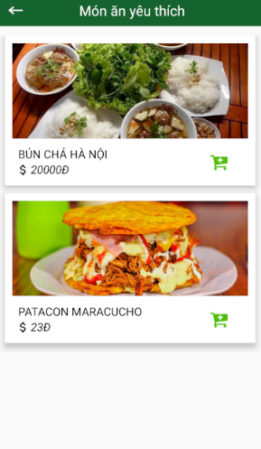
Favourit Activity
User
String email;
String pass;
String name;
String phone;
String address;
String userType;
String image;
Favourite
String foodID; String userID; String restaurantID; String rateValue; long price;
String image; int check;

Thông tin cá nhân

Món ăn yêu thích
Giỏ hàng

Đổi mật khẩu

Cart
String tenMon;
String tenQuan;
String IDQuan;
String linkAnh;
long giaMon;
long soLuong;
long tongTien;

Order
String diachigiaohang; String sdtKhachHang; String UserID; String tenkhachhang; String tenQuan; String QuanID; String tenMon; long giaMon; long soluong; String linkAnh; String dateTime; int check;
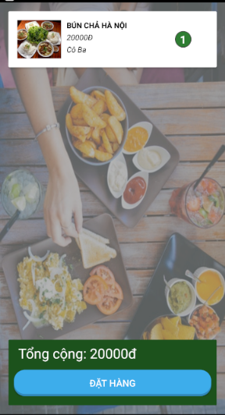
Cart Activity
Cart Activity

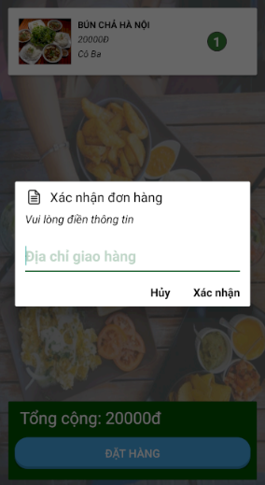

Đặt hàng

